3 5
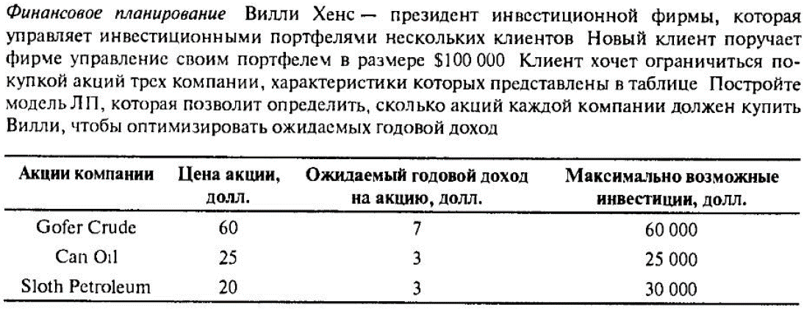
Глава 3, задание 5

Акции компании | Цена акции, долл. | Ожидаемый доход на акцию | Максимально возможные инвестиции, долл | Максимальное количество акций
Gofer Crude | $60.00 | $7.00 | $60,000.00 | 1000
Can Oil | $25.00 | $3.00 | $25,000.00 | 1000
Sloth Petroleum | $20.00 | $3.00 | $30,000.00 | 1500

Общий бюджет | Оставшийся бюджет
$100,000.00 | $- |  |  | Исходные данные
 |  |  |  | Ограничения
Годовой доход |  |  |  | Целевая ячейка
$12,750.00 |  |  |  | Ответ

 | Gofer Crude | Can Oil | Sloth Petroleum
Необходимо купить акций | 750 | 1000 | 1500

Для решения задачи использовался метод "Поиск решения" со следующими параметрами: Целевой ячейкой служит "Годовой доход", оптимизируем до максимального значения; Изменяя ячейки переменных в строке "Необходимо купить акций": "Gofer Crude", "Can Oil", "Sloth Petroleum"; В соответствии с ограничениями: "Оставшийся бюджет " >= 1, "Необходимо купить акций" каждого типа <= "Максимальное количество акций" каждого типа; Метод решения: Поиск решения линейных задач симплекс-методом; Ответ: "Необходимо купить акций": "Gofer Crude" = 750, "Can Oil" = 1000, "Sloth Petroleum" = 1500.

